Unit1
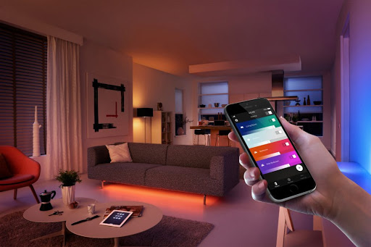
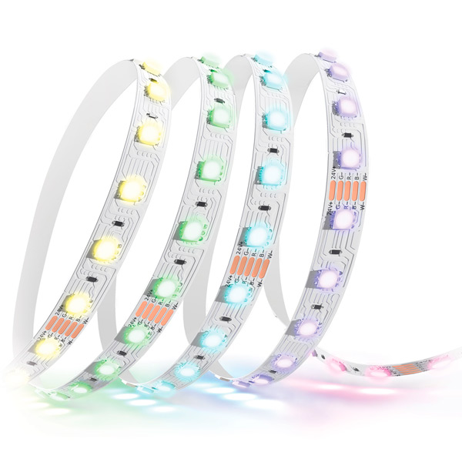
 | Система "Умный дом"

 |  | субъект |  | объект
 |  | Модуль "Умный свет" |  | Освещение

 | Свойства |  | тип данных | диапазон /набор
32.1 | LghtnessLvl | яркость освещения | int | [0,100] | 0 -минимальная яркость освещения, 100 максимальная яркость
32.2 | AutoLghtCtrl | датчик автоматического регулирования освещения | T/F | 0,1 | 0 - автоматическое регулирование света не включено, 1 авторегулирование работает
32.3 | LghtnessOnOff | выключатель | T/F | 0.1 | 0 - свет выключен, 1 свет включен
32.4 | LightClr | код цвета освещения | tinytext | #colorcode | уникальный html код цвета освещения
32.5 | NightShiftMode | режим ночного освещения | T/F | 0.1 | 0 - режим выключен, 1 - режим включен
32.6 | NSMstartTime | переменная с информацией о начале работы ночного режима | time | [00:00 - 23:59:59] | начало диапазона работы режима
32.7 | NSMendTime | переменная с информацией о конце работы ночного режима | time | [00:00 - 23:59:59] | конец диапазона работы режима
32.8 | id | идентификатор умного освещения | tinytext |  | Уникальная комбинация символов
 |  | Взаимозависимости
 |  | NightShiftMode |  | при LghtnessOnOff ==1
 |  | NMSstartTime |  | при NIghtShiftMode ==1
 |  | NMSendTime |  | при NIghtShiftMode ==1

 |  |  | входные параметры |  | выходные параметры
 |  | Процедуры (методы) | тип данных | диапазон/набор | тип данных | диапазон/набор | связь
 |  | Включение/Выключение освещения | T/F | 0 | T/F | selected 0 or 1
 |  | Регулирование яркости освещения | int | 0 | int | selected from 1 to 100
 |  | Автоматическое регулирование освещения | T/F | 0 | T/F | selected 0 or 1
 |  | Ночной режим освещения | T/F | 0 | T/F | selected 0 or 1
 |  | Начало времени режима ночного освещения | time | 0:00:00 | time | selected time
 |  | Конец времени режима ночного освещения | time | 0:00:00 | time | selected time
 |  | Смена цвета освещение | tinytext | #ffffff | tinytext | #selectedcolorcode

 |  | Mock-прототип UI для управления
 |  | Mock-прототип UI для мониторинга

